Sheet1
 | Instituto de Ação Social Força e Vida
 | Rua Conceição de Brejauba 394 Jardim Popular Cep: 03671-010 São Paulo

Regulamento de Contratação de Pessoal Instituto de Ação Social Força e Vida
O Instituto de Ação Social Força e Vida, tem o objetivo de realizar a seleção e a contratação de colaboradores sob o regime CLT para preenchimento das vagas com base nos critérios e perfil exigido de acordo com o cargo a ser ocupado. As mesmas são divulgadas e recebemos currículos nas unidades e via e-mail iasforcaevida@gmail.com. Serão realizadas as triagens e encaminhados os candidatos para o processo de recrutamento e seleção que é dividido em três fases: - Testes teóricos; - Entrevista com a supervisora; - Entrevista com diretora pedagógica. O candidato aprovado será comunicado através de WhatsApp, e-mail ou telefonema, submetido a exame admissional realizado em clínica contratada e entrega de documentação. A admissão será com 45 (quarenta e cinco) dias de experiência, prorrogando para mais 45 (quarenta e cinco) dias, após tal período, será feita a efetivação. Durante esse período, o superior imediato irá avaliar se o profissional atende as necessidades do Instituto e se possui o perfil adequado à vaga.
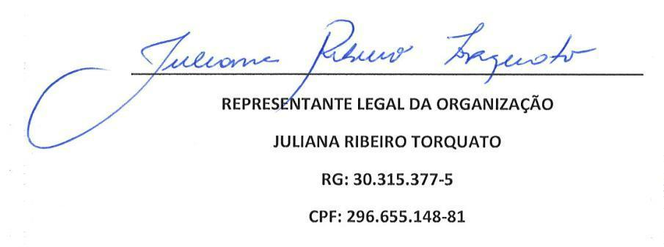
CNPJ 02.080.755/0001-79 - I.E. isenta Mantenedor das CEI : Vovô Bernardo, Pimpolho, Me Ninar, Bem Maior, Sementinha do Bem, Era Uma Vez, Vovó Adelaide, Vovó Anna Gomes, Viva, Jujubinha, Estrela Baby, Cora Coralina, Chica da Silva, Vovó Vera, Vovô Dedé, Leozinho, Vovô Gim, Vovó Marina, Manuel Rodrigues, Novo Mundo Telefone: 2365-7266 / 2366-5775

